ใบเสนอราคา9090600039
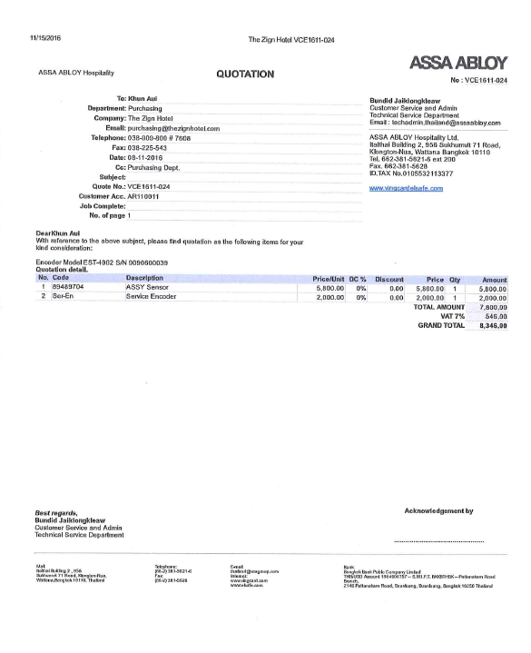
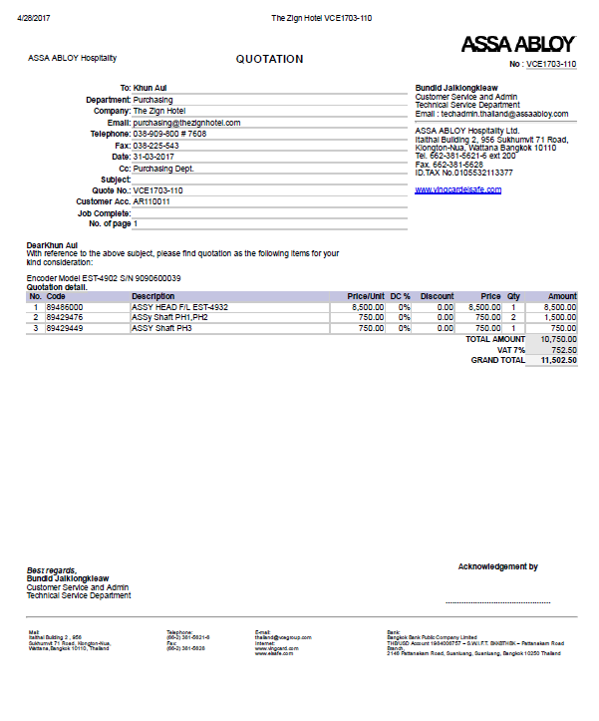

ใบเสนอราคาครั้งเก่า
ใบเสนอราคาครั้งใหม่

ใบเสนอราคา9040700012
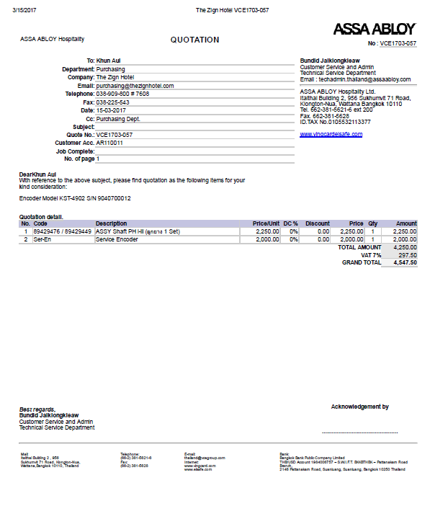
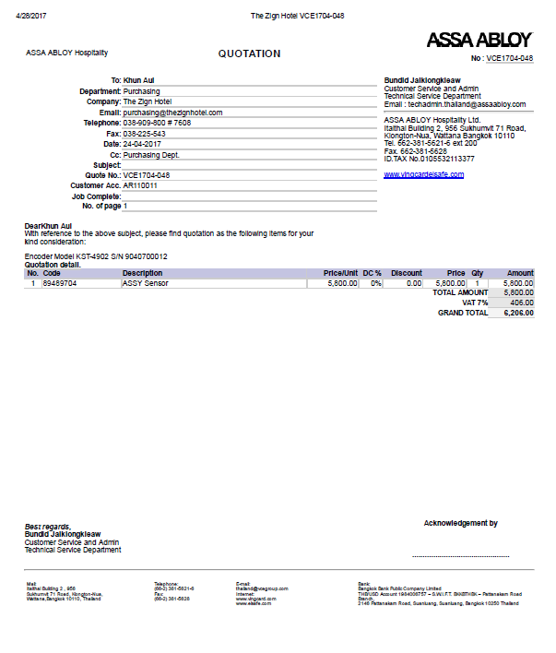

ใบเสนอราคาครั้งใหม่

ใบเสนอราคาครั้งเก่า

ใบเสนอราคา9060600085
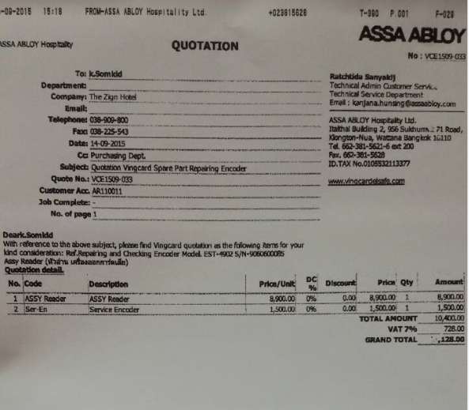
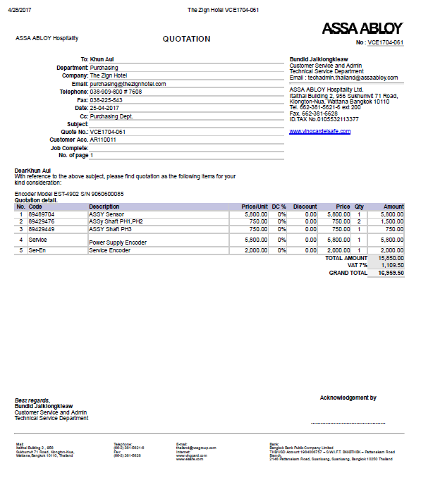

ใบเสนอราคาครั้งใหม่
ใบเสนอราคาครั้งเก่า

